Sheet1
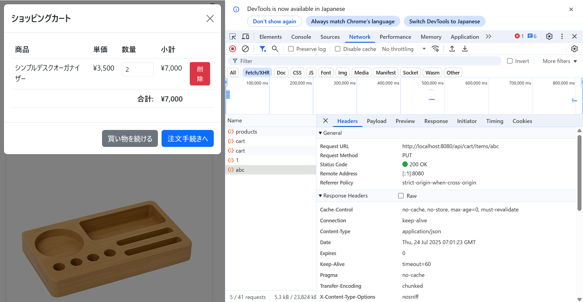

エラーは生じていない（200OK）が無視されており、カートの内容に影響はでていない

